oj8710
견 적 서

 |  | 귀하
전 화 :
주 소 :
담당자 :

아래와 같이 견적합니다.

견 적 합 계 : | ₩260,000
견 적 일 자 : | 2017-02-17 11:04:43
결 재 조 건 :

품 명 | 규 격 | 수 량 | 단 가 | 금 액 | 세 액 | 합 계 액
 |  |  |  | - | - | -
복합기 | HP 오피스젯프로 8710 | 1 | 236,364 | 236,364 | 23,636 | 260,000
 | A4 컬러 잉크젯 복합기 |  |  | - | - | -
 |  |  |  |  |  | -
 | 인쇄속도 : 22ppm |  |  |  |  | -
 | 자동양면 인쇄속도 : 12ppm |  |  |  |  | -
 | 4800 x1200dpi |  |  |  |  | -
 | 복사,스캔,팩스기능 |  |  |  |  | -
 | 자동양면인쇄 기능 |  |  |  |  | -
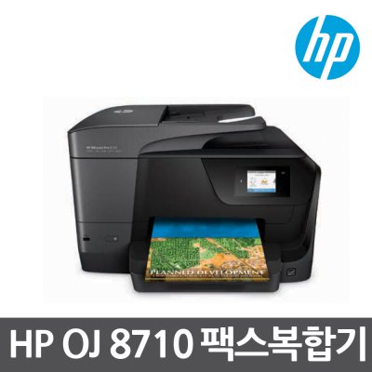
 |  |  |  |  |  | -
 |  |  |  |  |  | -
 |  |  |  |  |  | -
 |  |  |  |  |  | -

 |  |  |  | - | - | -
 |  |  |  | - | - | -
 |  |  |  |  | - | -
 |  |  |  | - | - | -
 |  |  |  | - | - | -
 |  |  |  | - | - | -
 |  |  |  | - | - | -
 |  |  |  | - | - | -
 |  |  |  | - | - | -
 |  |  |  | - | - | -
 |  |  |  | - | - | -
 |  |  |  | - | - | -
* 결제계좌 : 신한 719-04-210714 씨넷 |  |  | 합 계 | 236,364 | 23,636 | 260,000
* 견적담당 : 조규장 (010-2910-7760)
* REMARK

oj8720
견 적 서

 |  | 귀하
전 화 :
주 소 :
담당자 :

아래와 같이 견적합니다.

견 적 합 계 : | ₩231,000
견 적 일 자 : | 2017-02-17 11:04:43
결 재 조 건 :

품 명 | 규 격 | 수 량 | 단 가 | 금 액 | 세 액 | 합 계 액
 |  |  |  | - | - | -
복합기 렌탈 | HP 오피스젯프로 8720 | 4 | 30,000 | 120,000 | 12,000 | 132,000
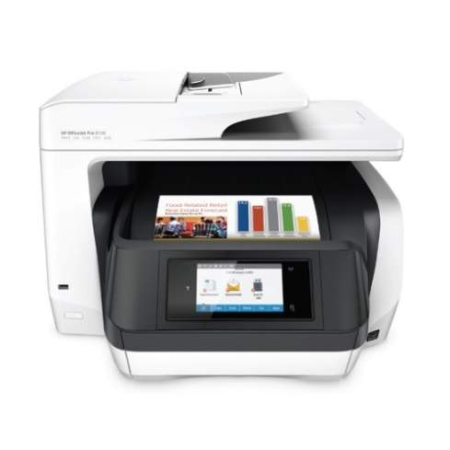
 | A4 컬러 잉크젯 복합기 |  |  | - | - | -
 |  |  |  |  |  | -
 | 인쇄속도 : 24ppm |  |  |  |  | -
 | 자동양면 인쇄속도 : 20ppm |  |  |  |  | -
 | 4800 x1200dpi |  |  |  |  | -
 | 복사,스캔,팩스기능 |  |  |  |  | -
 | 자동양면인쇄 기능 |  |  |  |  | -
 |  |  |  |  |  | -
 | 잉크구매조건 |  |  |  |  | -
 |  |  |  |  |  | -
 |  |  |  |  |  | -

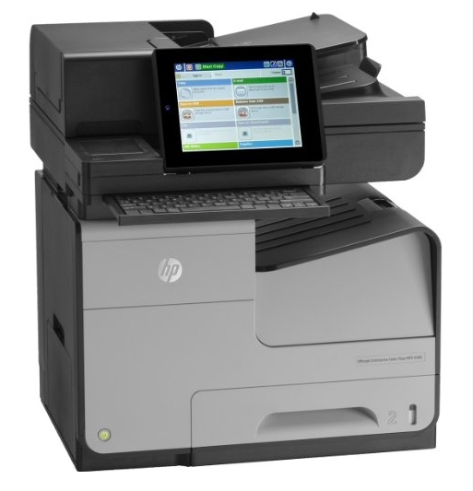
복합기렌탈 | HP 오피스젯프로 x585 | 1 | 90,000 | 90,000 | 9,000 | 99,000
 | 잉크 제공 조건 |  |  | - | - | -
 | 월 3,000매 한도 출력 조건 |  |  | - | - | -
 | 추가 검정 10원, 컬러 50원 |  |  |  | - | -
 |  |  |  | - | - | -
 |  |  |  | - | - | -
 |  |  |  | - | - | -
 |  |  |  | - | - | -
 |  |  |  | - | - | -
 |  |  |  | - | - | -
 |  |  |  | - | - | -
 |  |  |  | - | - | -
 |  |  |  | - | - | -
* 결제계좌 : 신한 719-04-210714 씨넷 |  |  | 합 계 | 210,000 | 21,000 | 231,000
* 견적담당 : 조규장 (010-2910-7760)
* REMARK

